T3 & F1
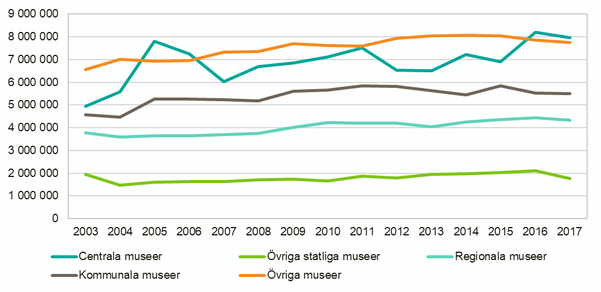
Tabell 3. Besök 2014–2017, antal.
Table 3. Visits 2014–2017, number of. |  |  |  |  |  | Tillbaka till Information
Museikategori | 2014 | 2015 | 2016 | 2017
Centrala museer | 7,234,399 | 6,904,278 | 8,196,289 | 7,964,735
Övriga statliga museer | 1,970,809 | 2,020,359 | 2,108,257 | 1,756,295
Regionala museer | 4,241,357 | 4,370,900 | 4,433,012 | 4,331,210
Kommunala museer | 5,453,955 | 5,839,785 | 5,536,399 | 5,492,063
Övriga museer | 8,058,782 | 8,052,896 | 7,859,445 | 7,744,850
Totalt | 26,959,302 | 27,188,218 | 28,133,402 | 27,289,153
Uppräknade värden.
Uppgifter för tidserien 2003–2017 redovisas i Bilaga I.

 |  |  |  |  | Figur 1. Besök 2003–2017, antal.
 |  |  |  |  | Figure 1. Visits 2003–2017, number of.

T7 & F2
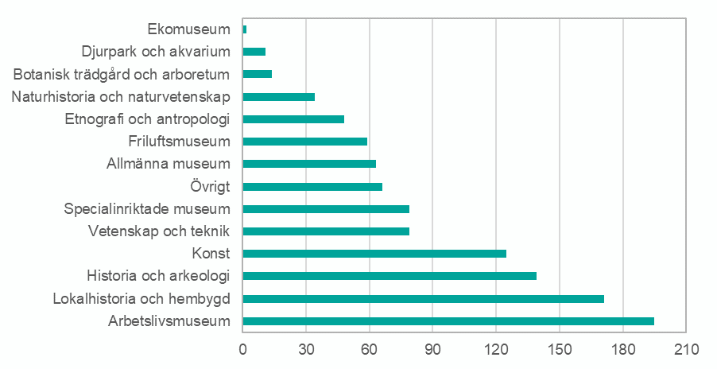
Tabell 7. Samlingarnas huvudsakliga inriktning 2017, antal museer per museikategori.
Table 7. The main focus of the collections 2017, number of museums per focus. |  |  |  |  |  |  |  | Tillbaka till Information
Inriktning | Centrala museer | Övriga statliga museer | Regionala museer | Kommunala museer | Övriga museer | Totalt
Konst | 6 | 6 | 4 | 17 | 9 | 42
Historia och arkeologi | 10 | 3 | 17 | 18 | 17 | 65
Naturhistoria och naturvetenskap | 1 | 1 | 2 | 2 | 2 | 8
Vetenskap och teknik | 1 | 0 | 1 | 1 | 10 | 13
Etnografi och antropologi | 6 | 1 | 0 | 1 | 1 | 9
Djurpark och akvarium | 0 | 0 | 0 | 1 | 0 | 1
Botanisk trädgård och arboretum | 0 | 1 | 0 | 0 | 0 | 1
Friluftsmuseum | 1 | 1 | 0 | 7 | 1 | 10
Ekomuseum | 0 | 0 | 0 | 1 | 0 | 1
Arbetslivsmuseum | 0 | 0 | 2 | 13 | 90 | 105
Specialinriktade museum | 1 | 2 | 1 | 1 | 29 | 34
Lokalhistoria och hembygd | 0 | 0 | 1 | 10 | 42 | 53
Allmänna museum | 0 | 1 | 8 | 10 | 9 | 28
Övrigt | 0 | 3 | 2 | 5 | 15 | 25
Totalt | 26 | 19 | 38 | 87 | 225 | 395

 |  |  |  |  |  |  | Figur 2. Samlingarnas samtliga inriktningar 2017, antal museer per inriktning.
 |  |  |  |  |  |  | Figure 2. The focus of the collections 2017, number of museums per focus.

T10 & F3
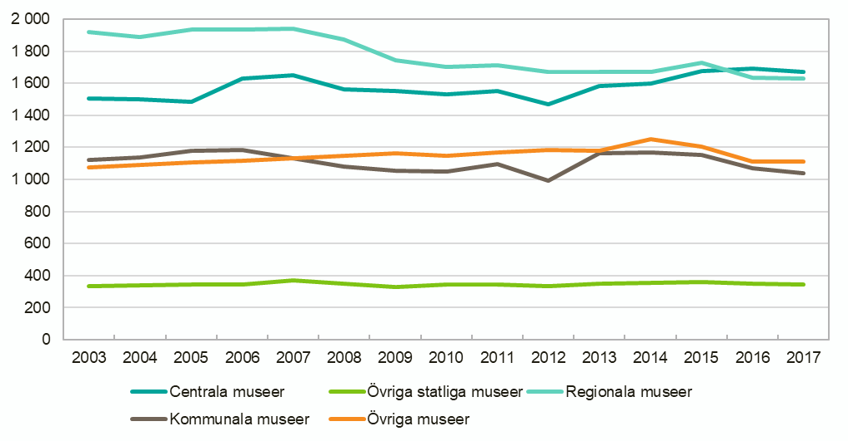
Tabell 10. Betalda årsarbetskrafter 2014–2017, antal.
Table 10. Paid full-time equivalents 2014–2017, number of. |  |  |  |  |  | Tillbaka till Information
Museikategori | 2014 | 2015 | 2016 | 2017
Centrala museer | 1,596 | 1,675 | 1,690 | 1,673
Övriga statliga museer | 358 | 362 | 348 | 342
Regionala museer | 1,671 | 1,730 | 1,634 | 1,630
Kommunala museer | 1,169 | 1,151 | 1,068 | 1,041
Övriga museer | 1,250 | 1,204 | 1,109 | 1,111
Totalt | 6,043 | 6,121 | 5,850 | 5,796
Uppräknade värden.
Motsvarande uppgifter för tidsserien 2003–2017 redovisas i Bilaga I

 |  |  |  |  | Figur 3. Betalda årsarbetskrafter 2003–2017, antal.
 |  |  |  |  | Figure 3. Paid full-time equivalents 2003–2017, number of.

T12-13 & F4
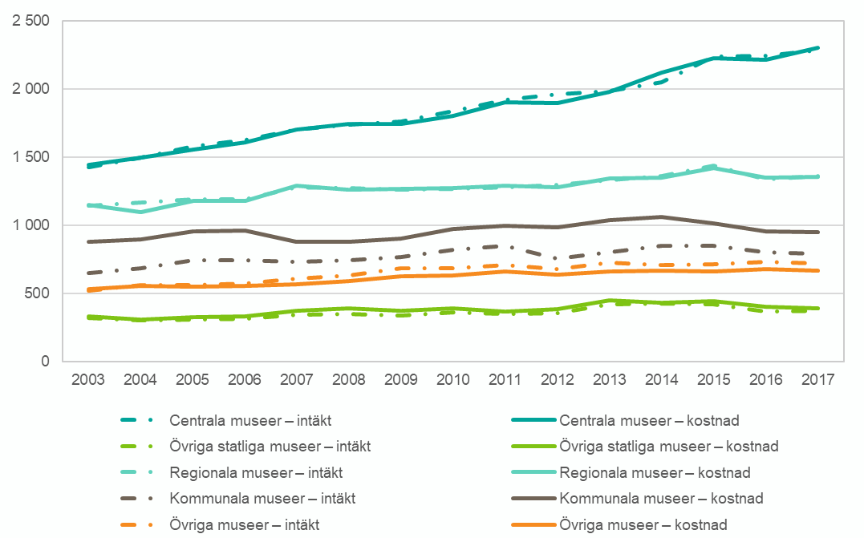
Tabell 12. Totala intäkter 2014–2017, miljoner kronor.
Table 12. Total revenues 2014–2017, SEK millions. |  |  |  |  |  | Tillbaka till Information
Museikategori | 2014 | 2015 | 2016 | 2017
Centrala museer | 2,050 | 2,237 | 2,243 | 2,285
Övriga statliga museer | 426 | 425 | 371 | 378
Regionala museer | 1,362 | 1,440 | 1,339 | 1,361
Kommunala museer | 854 | 851 | 802 | 790
Övriga museer | 708 | 716 | 736 | 723
Totalt | 5,401 | 5,669 | 5,491 | 5,538
Uppräknade värden.
Motsvarande uppgifter för tidsserien 2003–2017 redovisas i Bilaga I.

Tabell 13. Totala kostnader 2014–2017, miljoner kronor.
Table 13. Total costs 2014–2017, SEK millions.
Museikategori | 2014 | 2015 | 2016 | 2017
Centrala museer | 2,120 | 2,225 | 2,217 | 2,303
Övriga statliga museer | 434 | 446 | 406 | 390
Regionala museer | 1,352 | 1,421 | 1,350 | 1,356
Kommunala museer | 1065 | 1014 | 954 | 952
Övriga museer | 668 | 663 | 680 | 668
Totalt | 5,639 | 5,769 | 5,606 | 5,670
Uppräknade värden.
Motsvarande uppgifter för tidsserien 2003–2017 redovisas i Bilaga I.

 |  |  |  |  | Figur 4. Totala intäkter och kostnader 2003–2017, miljoner kronor.
 |  |  |  |  | Figure 4. Total revenues and costs 2003–2017, SEK millions.

T14-15 & F5-6
Tabell 14. Intäkter från bidrag eller anslag 2017, procent av totala intäkter. |  |  |  |  |  |  |  | Tabell 15. Övriga intäkter 2017, procent av totala intäkter.
Table 14. Revenues from grants 2017, percent of total revenues. |  |  |  |  |  |  |  | Table 15. Other revenues 2017, percent of total revenues. |  |  |  |  |  |  |  |  |  | Tillbaka till Information

Museikategori | Stat | Arbets-förmedlingen | Landsting/ Region | Kommun | EU | Övriga bidrag | Total | Museikategori | Entréavgifter | Försäljning | Sponsring | Donationer | Fondavkastning | Ränteavkastning | Uppdragsverksamhet | Övriga intäkter | Summa övriga intäkter

Centrala museer | 62 | 0 | 0 | 0 | 0 | 2 | 64 | Centrala museer | 17 | 6 | 1 | 0 | 1 | 0 | 7 | 4 | 36
Övriga statliga museer | 38 | 0 | 1 | 5 | 0 | 24 | 68 | Övriga statliga museer | 19 | 9 | 1 | 1 | 1 | 0 | 1 | 1 | 32
Regionala museer | 8 | 4 | 42 | 17 | 1 | 1 | 72 | Regionala museer | 3 | 5 | 0 | 0 | 0 | 1 | 12 | 5 | 28
Kommunala museer | 1 | 1 | 13 | 59 | 0 | 4 | 80 | Kommunala museer | 7 | 6 | 0 | 0 | 1 | 0 | 1 | 4 | 20
Övriga museer | 13 | 3 | 4 | 14 | 1 | 4 | 40 | Övriga museer | 17 | 21 | 4 | 0 | 0 | 2 | 14 | 3 | 60
Totalt | 38 | 1 | 13 | 12 | 0 | 3 | 67 | Totalt | 12 | 6 | 1 | 0 | 1 | 1 | 8 | 4 | 33
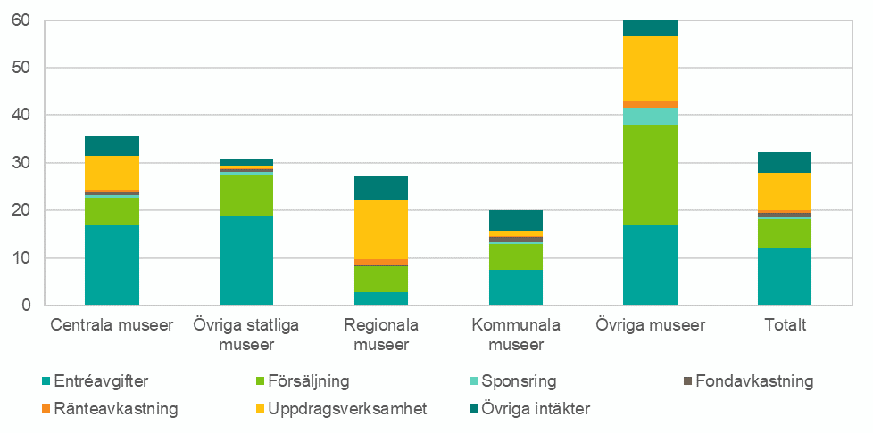

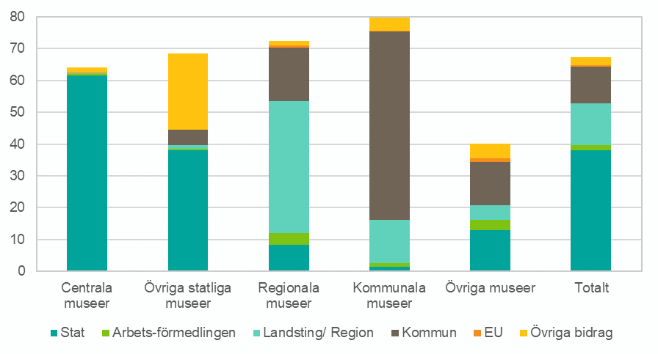

Figur 5. Bidrag eller anslag 2017, procent av totala intäkter. |  |  |  |  |  |  |  |  | Figur 6. Övriga intäkter 2017, procent av totala intäkter.
Figure 5. Grants share 2017, percent of total revenues. |  |  |  |  |  |  |  |  | Figure 6. Other revenues 2017, percent of total revenues.

T16 & F7
Tabell 16. Kostnader 2017, procent av totala kostnader.
Table 16. Costs 2017, percent of total costs. |  |  |  |  |  |  |  | Tillbaka till Information
 | Löpande kostnader |  |  | Kapitalkostnader
Museikategori | Personal | Lokal | Andra kostnader | Föremål till samlingarna | Avskrivningar fastigheter | Övriga avskrivningar | Finansiella kostnader
Centrala museer | 48 | 22 | 26 | 0 | 1 | 3 | 0
Övriga statliga museer | 46 | 24 | 23 | 0 | 3 | 3 | 1
Regionala museer | 61 | 15 | 21 | 0 | 0 | 2 | 0
Kommunala museer | 49 | 22 | 25 | 1 | 1 | 1 | 0
Övriga museer | 47 | 10 | 41 | 0 | 1 | 0 | 1
Totalt | 51 | 20 | 25 | 0 | 1 | 2 | 0

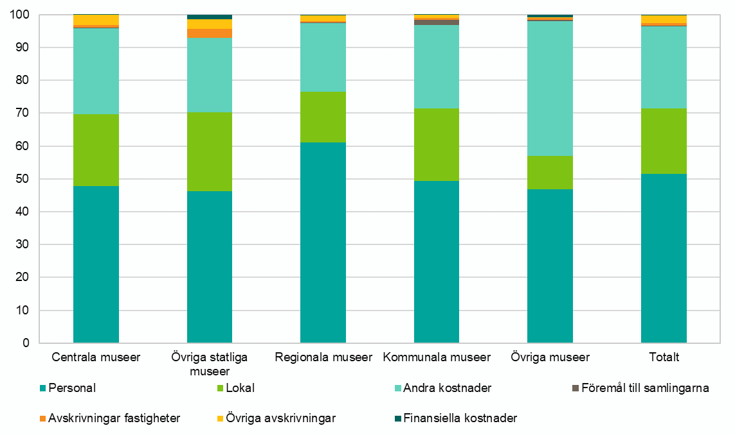

Figur 7. Kostnader 2017, procent av totala kostnader.
Figure 7. Costs 2017, percent of total cost.

